１
カテゴリー

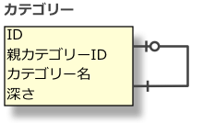
ID | 親カテゴリーID | カテゴリー名 | 深さ
1 | NULL | カテゴリー | 1
2 | 1 | 食品 | 2
3 | 2 | スイーツ | 3
4 | 3 | チョコレート | 4
5 | 2 | お酒 | 3
6 | 1 | ホーム & キッチン | 2
7 | 6 | バス・トイレ用品 | 3
8 | 1 | 衣類 | 2
9 | 8 | レディース | 3
10 | 8 | メンズ | 3

カテゴリー

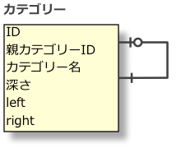
ID | 親カテゴリーID | カテゴリー名 | 深さ | left | right
1 | NULL | カテゴリー | 1 | 1 | 20
2 | 1 | 食品 | 2 | 2 | 9
3 | 2 | スイーツ | 3 | 3 | 6
4 | 3 | チョコレート | 4 | 4 | 5
5 | 2 | お酒 | 3 | 7 | 8
6 | 1 | ホーム & キッチン | 2 | 10 | 13
7 | 6 | バス・トイレ用品 | 3 | 11 | 12
8 | 1 | 衣類 | 2 | 14 | 19
9 | 8 | レディース | 3 | 15 | 16
10 | 8 | メンズ | 3 | 17 | 18

2
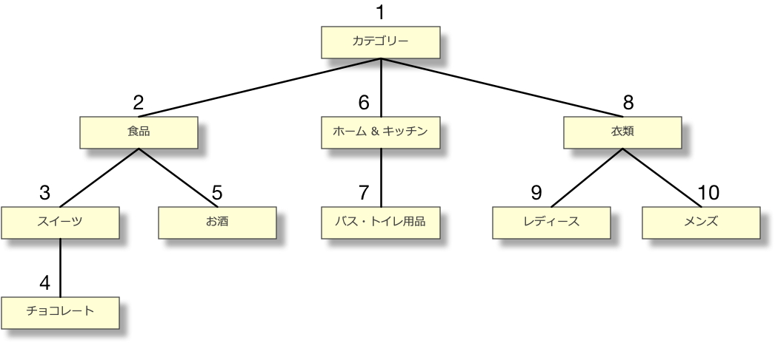
カテゴリー

ID | 親カテゴリーID | カテゴリー名
1 | NULL | カテゴリー
2 | 1 | 食品
3 | 2 | スイーツ
4 | 3 | チョコレート
5 | 2 | お酒
6 | 1 | ホーム & キッチン
7 | 6 | バス・トイレ用品
8 | 1 | 衣類
9 | 8 | レディース
10 | 8 | メンズ

カテゴリー

ID | 親カテゴリーID | カテゴリー名 | 深さ | left | right
1 | NULL | カテゴリー | 1 | 1 | 20
2 | 1 | 食品 | 2 | 2 | 9
3 | 2 | スイーツ | 3 | 3 | 6
4 | 3 | チョコレート | 4 | 4 | 5
5 | 2 | お酒 | 3 | 7 | 8
6 | 1 | ホーム & キッチン | 2 | 10 | 13
7 | 6 | バス・トイレ用品 | 3 | 11 | 12
8 | 1 | 衣類 | 2 | 14 | 19
9 | 8 | レディース | 3 | 15 | 16
10 | 8 | メンズ | 3 | 17 | 18

